24-10-2025
ส่วนที่ 1 สร้างเอกสาร

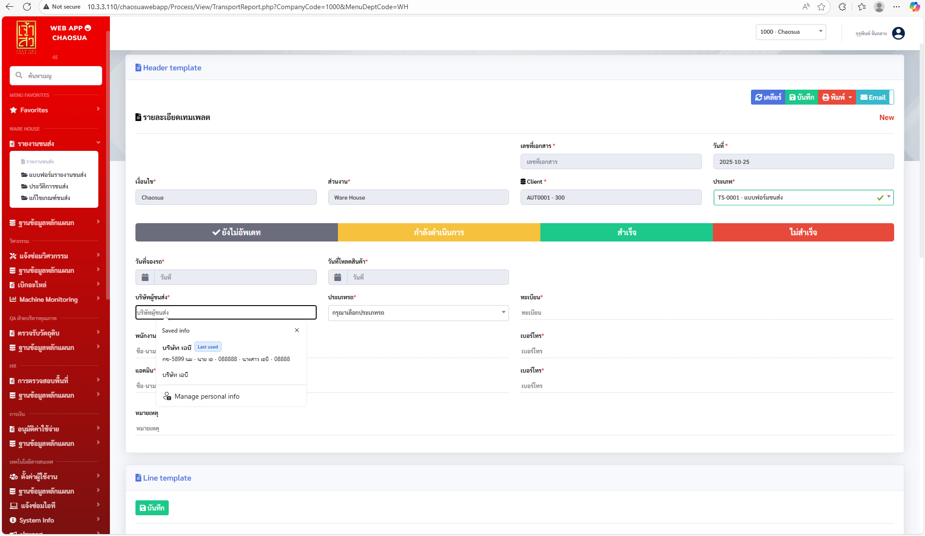
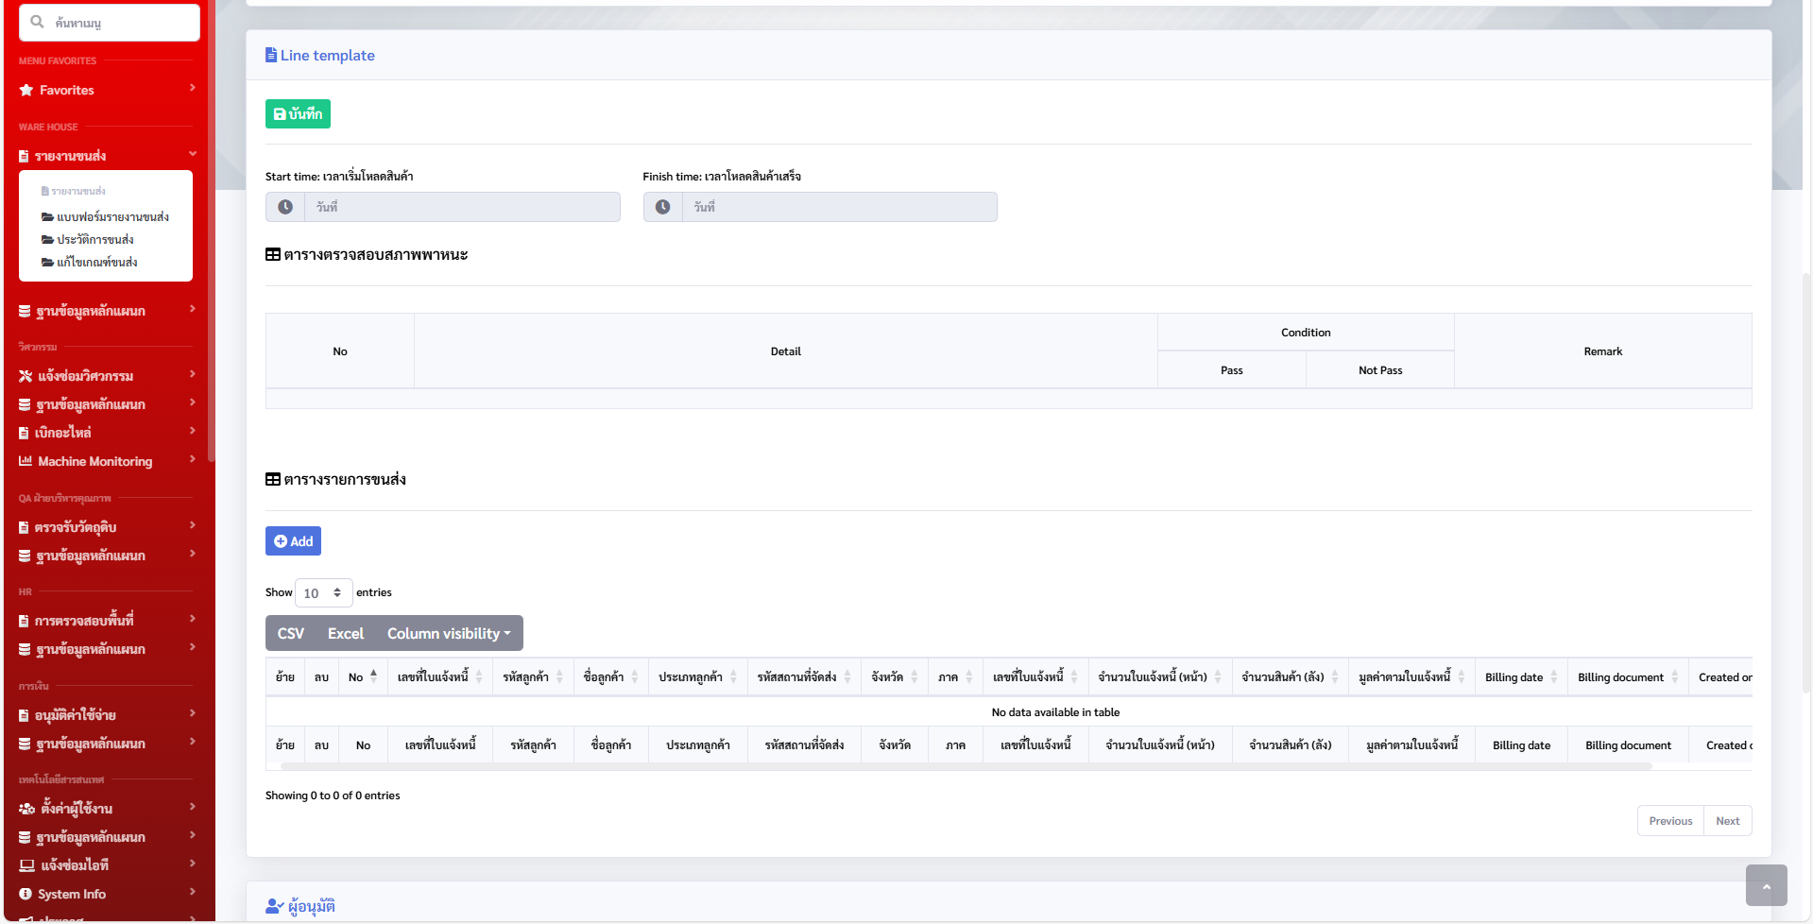
ปรับเป็น Dropdown
ถ้ายังไม่มี master ให้แสดงเป็นค่าว่างไว้ก่อน?// ถ้าเพิ่ม master แล้ว ให้อัพเดตในเอกสารที่สร้างไปแล้วอัตโนมัติ?

ส่วนที่ 2 ประวัติเอกสาร

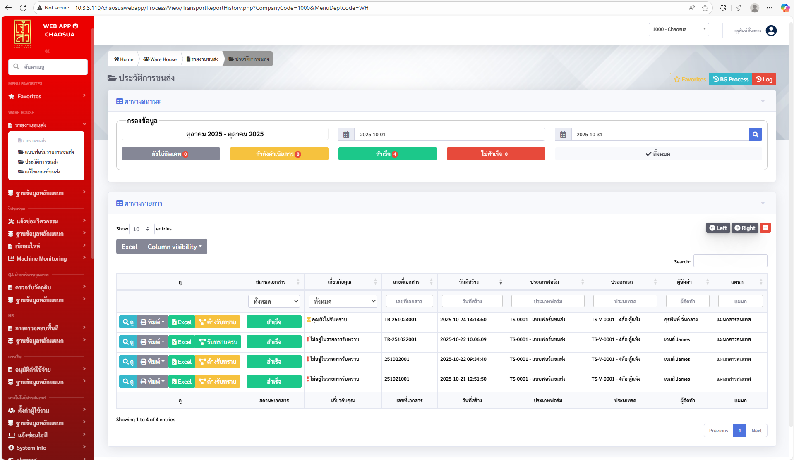
เพิ่ม cloum ชื่อลูกค้า และ ประเภทลูกค้า

ส่วนที่ 3 Export to excel

รายงาน รถขนสินค้า (01/10/2025 ถึง 31/10/2025)
No | สถานะ ผู้ตรวจสอบ | สถานะ ผู้อนุมัติ | วันที่เอกสาร | เลขที่เอกสาร | วันที่โหลดสินค้า | บริษัทผู้ขนส่ง | ประเภทรถ | ชื่อ ประเภทรถ | ทะเบียน | จำนวนสินค้า (ลัง) | มูลค่าตามใบแจ้งหนี้ | ชื่อ พนักงานขับรถ | เบอร์โทร พนักงานขับ | รหัสลูกค้า | Customer description | รหัสสถานที่จัดส่ง | ชื่อลูกค้า | จังหวัด | ประเภทลูกค้า | ภาค | รอบวิ่ง | เลขที่ใบแจ้งหนี้ | Billing date | Billing document | Created on
1 | ยังไม่อนุมัติ | ยังไม่อนุมัติ | 24/10/2025 | TR-251024001 | 24/10/2025 | บริษัท เอบี | TS-V-0001 |  | กข-5899 นม | 40 | 360 | นาย เอ |  | 1110007 |  | 1110007 | Foodland | กรุงเทพมหานคร | MT | กรุงเทพฯและปริมณฑล | 1 | 10800003 | 01/11/2019 | 4120000295 | 22/08/2023
2 | อนุมัติ | อนุมัติ | 22/10/2025 | TR-251022001 | 31/10/2025 | Express | TS-V-0001 |  | จส-2025 | 1 | 360 | นาย abc |  | 1110007 |  | 1110007 | Foodland | กรุงเทพมหานคร | MT | กรุงเทพฯและปริมณฑล | 1 | 10800003 | 01/11/2019 | 4120000295 | 22/08/2023
3 | อนุมัติ | อนุมัติ | 22/10/2025 | TR-251022001 | 31/10/2025 | Express | TS-V-0001 |  | จส-2025 | 2 | 100000 | นาย abc |  | 1110001 |  | 1110001 | Foodland | กรุงเทพมหานคร | MT | กรุงเทพฯและปริมณฑล | 1 | 10800002 | 30/08/2019 | 4120000067 | 04/09/2019
4 | ยังไม่อนุมัติ | ยังไม่อนุมัติ | 22/10/2025 | 251022001 | 22/10/2025 | Express | TS-V-0001 |  | จส-2025 | 5 | 360 | นาย abc |  | 1110007 |  | 1110007 | Foodland | กรุงเทพมหานคร | MT | กรุงเทพฯและปริมณฑล | 1 | 10800003 | 01/11/2019 | 4120000295 | 22/08/2023
5 | ยังไม่อนุมัติ | ยังไม่อนุมัติ | 22/10/2025 | 251022001 | 22/10/2025 | Express | TS-V-0001 |  | จส-2025 | 10 | 100000 | นาย abc |  | 1110001 |  | 1110001 | Foodland | กรุงเทพมหานคร | MT | กรุงเทพฯและปริมณฑล | 1 | 10800002 | 30/08/2019 | 4120000067 | 04/09/2019
6 | ยังไม่อนุมัติ | ยังไม่อนุมัติ | 21/10/2025 | 251021001 | 21/10/2025 | Express | TS-V-0001 |  | จส-2025 | 1 | 360 | นาย abc |  | 1110007 |  | 1110007 | Foodland | กรุงเทพมหานคร | MT | กรุงเทพฯและปริมณฑล | 1 | 10800003 | 01/11/2019 | 4120000295 | 22/08/2023
7 | ยังไม่อนุมัติ | ยังไม่อนุมัติ | 21/10/2025 | 251021001 | 21/10/2025 | Express | TS-V-0001 |  | จส-2025 | 1 | 100000 | นาย abc |  | 1110001 |  | 1110001 | Foodland | กรุงเทพมหานคร | MT | กรุงเทพฯและปริมณฑล | 1 | 10800002 | 30/08/2019 | 4120000067 | 04/09/2019
 |  |  |  |  |  | Sort by / Group by บริษัทผู้ขนส่ง
ส่วนที่ 4 Email
ไม่ต้องมีการส่ง e-mail ในทุก step

